OCTUBRE
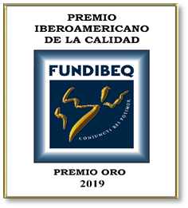
Libro Banco 0330029304
Nombre del Banco BANCO RESERVA
Del 01 al 31 de oCTUBRE 2022

 | Cuenta Bancaria No:
 |  |  |  | Balance Inicial: |  | 2,321,485.96
 | Fecha | No. Ck/Transf. | Descripcion | Debito | Credito | Balance
 | 2022-10-11 | 6409 | SANTO DOMINGO MOTORS |  | 19,767.69 | 2,301,718.27
 | 2022-09-30 |  | PAGO DE IMP Y COMISION POR SERVICIOS |  | 203.90 | 2,301,514.37

 |  |  | Totales | 0.00 | 19,971.59 | 2,301,514.37

 |  |  | Eyleen S. Peña Sanchez
 |  |  | PREPARADO POR

